NPI介紹
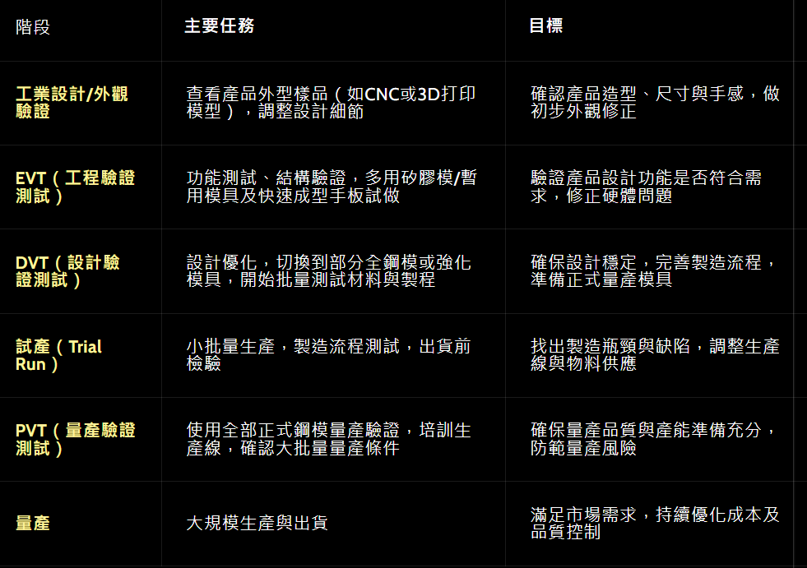
NPI (New Product Introduction) |  |  |  |  |  |  |  |  |  | MP
NPI成員 | PM/RD(ME/EE/SW)/ID/PE/IE/PC/PD/QA/SQE/QC/SR/MM
PIC | Sales/PM | Sales/PM | PM | RD | RD (ME/EE/ID/SW) | RD (ME) | RD (ME) | RD/PE | PE(Production Engineer) | 量產PM/PE/Q
Stage | RFI (Request for Information) | RFQ (Request for Quotation) | Kick off (開案) | Mockup (手工樣品) | EVT (Pilot run) (Engineering Verification Test) | TS (正式模) (開模) | T1 to TF (修模) | DVT (Design Verification Test) | PVT (Production Verification Test) | MP (Mass Production)
Content | 客戶向供應商索取資訊，包括技術可行性及能力評估 | 1. 客戶會提供產品規格&應用& MP date 2. 客戶發2-3家廠商詢價 3. PM估算成本(材料/生產/運輸/雜項/NRE) 4. PM制定產品規格書初版 4. PM制定Schedule | 客戶PM召集各單位布達專案目標 :規格/時程/PIC | 1. 客戶RD建簡易BOM (Bill of Material) 2. RD確認產品功能&規格符合設計(合機構為主) | 1. RD帶PE/IE組golden sample 2. 建立生產SOP (IE) 3. 驗證模具品，找出設計問題 (RD改BOM,PM改成本) |  |  | 1. 外觀/機構/電路/ 可靠度驗證 2. 安規認證 3. RD/PE交接 | 1. 量產前導批(品質等同量產品) 2. 提升產能/降工時 (IE) 3. 樣品可供展覽行銷用 | 1. 處理RMA 2. 降成本導2nd 2. EOL(庫存管理)

鴻騰流程 |  |  |  | 建樣品料號 | 工程確認單 |  |  |  | 量產料號/PCN

Remark
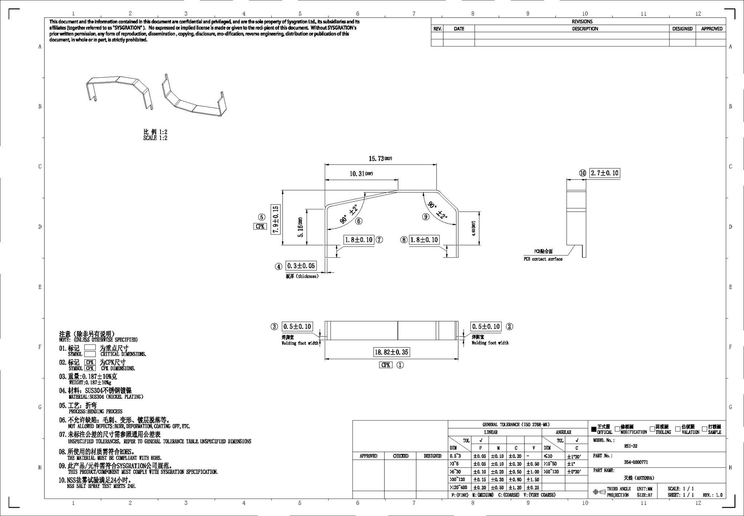
MSFT 1KW EVT |  |  |  | SCS-30KW | 拓海 |  | 鴻濰
Date | Qty | Remark | 進度 | Qty: 113 | 單價(NTD) | 總價(NTD) | 單價(NTD) | 總價(NTD) | RSI-32 T1 sample | 惠州 | 台北 | FAI (翼高) | Cpk (翼高)
2025-01-05 | 2 | RD |  | scs-metal-btm-1127 | 1000 | 113000 | 700 | 79100 | 先鍍再沖 | 80 | 200 | pass | 2.86
2026-01-23 | 20 | 試Run(含EVT) | 1/9 125pcs (伸揚) 1/10 125pcs | scs-metal-top-1127 | 1150 | 129950 | 750 | 84750 | 先沖再鍍 | 80 | 200 | pass | 1.86
2026-01-27 | 130 | EVT | 1/15 240 pcs (伸揚) 1/16 240 pcs |  |  | 242950 |  | 163850
2025-01-28 | 70
2026-02-02 | 135
2026-02-05 | 5 | 加12不良共143 |  | MSFT 1KW | 拓海 |  | 鴻濰
MSFT 1KW DVT |  |  |  | Qty: 100 | 單價(NTD) | 總價(NTD) | 單價(NTD) | 總價(NTD)
Date | Qty | Remark |  | 1kw_battery_btm-case_asm_202509 | 450 | 45000 | 300 | 30000
3/E |  |  |  | 1kw_battery_top-case_asm_202509 | 850 | 85000 | 1050 | 105000
 |  |  |  |  | 100 pcs單價 | 130000 | 300 pcs單價 | 135000

 |  |  |  | MSFT 1KW (拓海) (部分NCT 部分伸揚沖壓) | 125套 |  | 365套 |  | MSFT 1KW (鴻濰) (部分NCT 部分伸揚沖壓) | 125套 |  | 365套
 |  |  |  |  | 單價(NTD) | 總價(NTD) | 單價(NTD) | 總價(NTD) |  | 單價(NTD) | 總價(NTD) | 單價(NTD) | 總價(NTD)
 |  |  |  | 上蓋 | 100 | 12500 | 80 | 29200 | 上蓋 | 110 | 13750 | 95 | 34675
 |  |  |  | 外蓋 | 80 | 20000 | 60 | 43800 | 外蓋 | 95 | 23750 | 85 | 62050
 |  |  |  | SUM |  | 32500 |  | 73000 | SUM |  | 37500 |  | 96725
 |  |  |  | 拓海LT |  | 5天(1/15-1/19) |  | 7天(12/15-12/23) | 鴻濰LT |  | 9天 |  | 12天

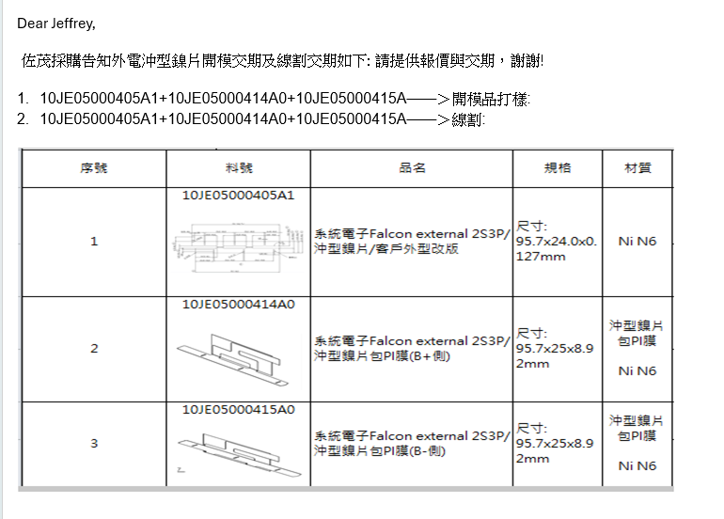
 |  |  |  | 伸揚交期 |  | 2025-01-05 |  | 2025-01-09
 |  |  |  |  |  |  | 上蓋+網孔+外蓋
 |  |  |  | 絕緣交
 |  |  |  |  |  |  |  |  |  | Model | Stage | Qty
 |  |  |  |  |  |  |  |  |  | SCS-30KW | EVT | 128
 |  |  |  |  |  |  |  |  |  |  | DVT | 127
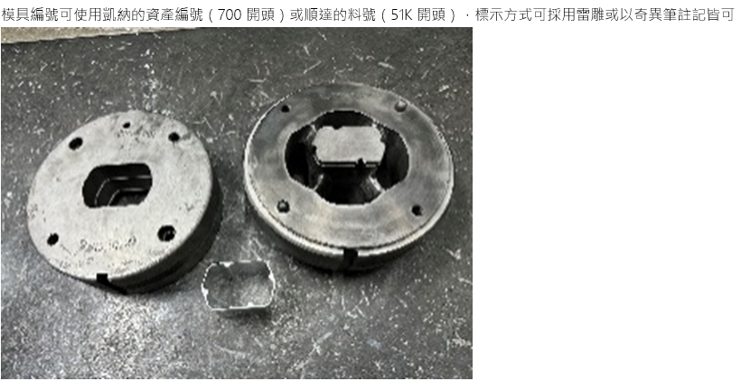
 |  |  |  |  |  |  |  |  |  | Model | Stage | Qty | 交期
 |  |  |  |  |  |  |  |  |  | SCS-30KW | EVT | 113 | 2026-01-20
 |  |  |  |  |  |  |  |  |  |  | EVT | 15 | 2026-01-20
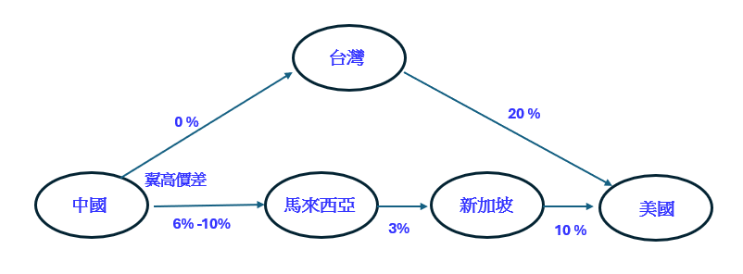
 |  |  |  |  |  |  |  |  |  |  | DVT | 132

 |  |  |  |  |  |  |  |  |  |  |  | MSFT 1KW EVT
 |  |  |  |  |  |  |  |  |  |  |  | Date | Qty | Remark
 |  |  |  |  |  |  |  |  |  |  |  | 2025-01-16 | 2 | RD
 |  |  |  |  |  |  |  |  |  |  |  | 2025/1/X | 20 | 試Run
 |  |  |  |  |  |  |  |  |  |  |  | 2025/1/X | 100 | EVT
 |  |  |  |  |  |  |  |  |  |  |  | 2025/1/X | 120
 |  |  |  |  |  |  |  |  |  |  |  | 2025/1/X | 120

2025 BBU營收占比
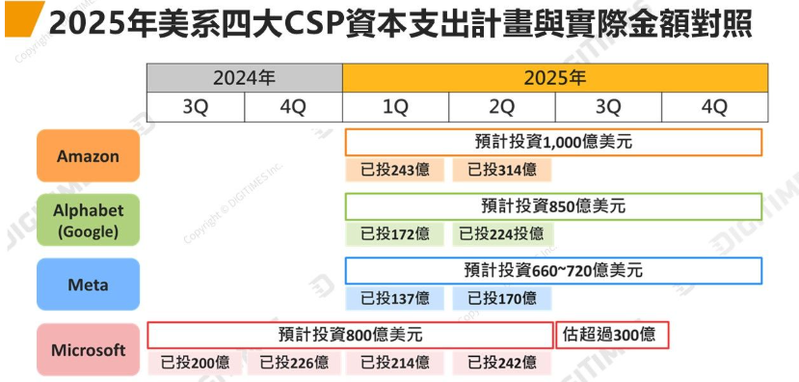
電池模組廠 | BBU 營收占比 |  | Remark | SI | BBU 營收占比 |  | CSP | 2025 市佔
 | 2024 | 2025 |  |  | 2024 | 2025 | AWS(Amazon) | 32%
順達 | 15%-20% | 30%-40% |  | 台達電 |  | 2% | MSFT(Azure) | 23%
電統能源 (系統電子) | NA | NA |  | 光寶科 |  | 10% | Google (GCP) | 10%
加百裕 (系統電子) | NA | NA |  |  |  |  | Meta
佐茂(桓鼎) | 30%
儲盈
新盛力 | 40% | 50%
AES-KY | 60% | 75%

